Estadísticas
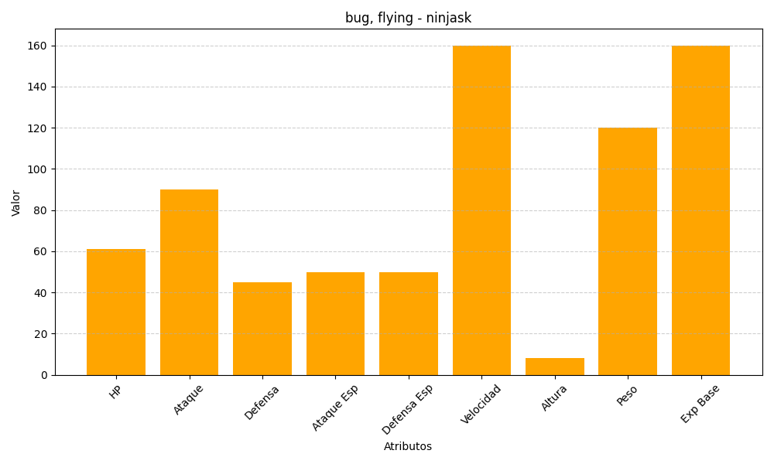
ID | Nombre | Tipo | HP | Ataque | Defensa | Ataque Especial | Defensa Especial | Velocidad | Altura | Peso | Experiencia Base
291 | ninjask | bug, flying | 61 | 90 | 45 | 50 | 50 | 160 | 8 | 120 | 160

